상품제안서
우승컵 트로피 / W7)109-AT119 | 상품코드: S17955

 |  |  |  |  |  |  | 02-713-8555 | www.synergygift.co.kr
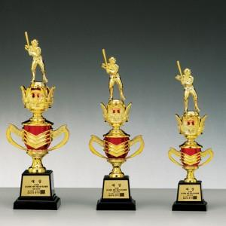

【상세/제작정보】

【인쇄/포장옵션】 | 풀칼라 / 별도문의

【공급단가】 | 수량 | 5~ | 30~ | 50~ | 100~ | 500~
*VAT별도 | 단가 | 23,150원 | 22,300원 | 21,440원 | 20,580원 | 20,070원

【상품 URL】 | https://www.synergygift.co.kr:443/src/goods_detail.php?gdno=7850

